表紙
年間取扱貨物重量 算定フォーマット（小売業向け）
 |  |  |  |  | 【2026年1月公開】
使い方ガイド
【算定フォーマットの目的】 この算定フォーマットは、小売業等の事業者が、物流効率化法に基づき確認が必要となる年間貨物重量の推計値（以下、「本推計値」という。）を算出するための計算ツールとして、2026年1月に経済産業省物流企画室が公開したものです。
【使い方の流れ】
・ 自社で保有しているデータの種類に応じて、適切な算定方法の計算シートを選択してください。
・ 計算シートでは、手順に従って水色のセルに数値を入力してください。
※ 複数の計算シートを使用した場合、推計値は自動で合算されません。必要に応じて、各シートの算定結果を別途集計してください。
※ 集計の際は、同一の貨物重量を重複して合算しないようご注意ください。

算定シート一覧

No | 算定方法 | 必要なデータ | 概要 | ページ | 開く▼
1 | 単位数量法 | 取扱品目ごとの数量 | 単位当たり重量 × 数量より算定 | P.1 | 開く
 |  |  | ※追加記入用シートは、自由記入欄が不足する場合に使用 | P.1-2 | 開く
2 | 輸送単位法 | トラックやロールボックス パレット（カゴ車）の台数など、 輸送単位ごとの数量 | 輸送単位当たり重量 × 数量より算定 | P.2 | 開く
 |  |  | ※追加記入用シートは、自由記入欄が不足する場合に使用 | P.2-2 | 開く
3 | 売上高法 | 年間売上高 | 業種別の物流原単位 × 売上高より算定 | P.3 | 開く
4 | 売上高法（商品別） | 商品カテゴリ別の年間売上高 | 品目別の物流原単価 × 売上高より算定 | P.4 | 開く
※ | 連鎖化事業者対象 | 加盟店の店舗数 加盟店店舗の納入量・販売量 | 連鎖化事業者（※主にコンビニエンスストア）用の算定シート | P.5 | 開く

参考資料

No | 参考資料 | 概要 |  | ページ | 開く▼
1 | 荷主判断基準解説書（ver.1.3）抜粋 | 特定荷主の指定基準となる取扱貨物の重量の算定方法の説明 |  | P.6 | 開く
2 | 様々な算定方法のご紹介 | 様々な算定方法のご紹介 |  | P.7 | 開く

留意事項
【本推計値の扱いについて】
本推計値は、あくまで参考値です。判断の目安の一つとしてご活用ください。
本推計値は、小売業を対象としています。製造業や卸売業の機能を有する場合には、実態と乖離する可能性がありますのでご留意ください。
【計算に含まれないもの】
重量の算定にあたり、以下の(ⅰ)～(ⅳ)の重量は考慮しないことができるとされていますが、本推計値には反映されていません。必要に応じて除外してください。
（ⅰ）郵便物
（ⅱ）信書便物
（ⅲ）特別宅配貨物
（ⅳ）軽量な資材や事務用品
このほかパレット、ロールボックスパレット又はコンテナ等の荷役の効率化に資する輸送用器具の扱いについては、ケースバイケースで判断してください。
詳細な除外条件については、「荷主判断基準解説書」を参照してください。

P.1
年間取扱貨物重量 算定フォーマット（小売業向け）
 |  |  |  |  | 単位数量法
← 表紙へもどる |  |  |  |  | 【2026年1月公開】
作成手順
この計算シートは、単位当たりのおおよその重量が決まっている品目を取り扱っている場合に適用します。
手順１．品目の確認：取り扱う品目が「品目名」のリストにあるか確認します。
手順２．数量の入力：該当する品目の水色のセルに、年間の取扱数量を入力してください。
※「単位当たり重量」には、目安となる参考値が入力されています。自社の実態にあわせて調整可能です。
※ リストにない品目の場合は、下段の自由記入欄をご活用ください。
自由記入欄は、「品目名」「単位当たり重量（トン）」「年間の取扱数量」「単位」をそれぞれ入力してください。

算定式
 |  |  | 貨物量推計値（合計）・・ |  | 0 | トン

品目名 | 単位当たり重量 |  | 年間取扱数量 | 単位 | 取扱重量推計値
生コンクリート | 2.3 | トン/㎥ | 0 | ㎥ | 0 | トン

ガソリン | 0.75 | トン/㎘ | 0 | ㎘ | 0 | トン

灯油 | 0.80 | トン/㎘ | 0 | ㎘ | 0 | トン

軽油 | 0.85 | トン/㎘ | 0 | ㎘ | 0 | トン

LPガス（50kgボンベ／往復） | 0.13 | トン/本 | 0 | 本 | 0 | トン

軽自動車 | 0.86 | トン/台 | 0 | 台 | 0 | トン

普通・小型自動車 | 1.50 | トン/台 | 0 | 台 | 0 | トン

 | 0.0 | トン/単位 | 0 | 単位 | 0 | トン

 | 0.0 | トン/単位 | 0 | 単位 | 0 | トン

 | 0.0 | トン/単位 | 0 | 単位 | 0 | トン

 | 0.0 | トン/単位 | 0 | 単位 | 0 | トン

 | 0.0 | トン/単位 | 0 | 単位 | 0 | トン

留意事項
本フォーマットは、小売業の各業種において、品目別の数量から年間貨物量の推計値（以下、「本推計値」という。）を算定することを目的としています。
本推計値は、あくまで参考値です。判断基準の一つとしてご活用ください。
本推計値は小売業を対象としています。製造業や卸売業の機能を有している場合には、適合しない場合がありますのでご留意ください。
特定荷主の基準となる9万トン前後に該当する場合には、他の算定方法による貨物量の把握についてもご検討ください。
本推計値には、廃棄物や資材・備品等の貨物量は、原則として含まれていません。
【目安となる参考値の一例】
生コンクリート：1㎥＝2.3トン
ガソリン：1L＝0.72～0.78kg
灯油：1L＝0.78～0.80kg
軽油：1L＝0.82～0.85kg
LPガス（50kgボンベ／往復）：内容量50kg、容器40kgとして、往路90kg＋復路40kg＝130kg
軽自動車：１台＝0.7～0.9トン
普通・小型乗用車：1台＝1.2～1.7トン

P.1-2
年間取扱貨物重量 算定フォーマット（小売業向け）
 |  |  |  |  | 単位数量法 (追加記入用)
← 表紙へもどる |  |  |  |  | 【2026年1月公開】
作成手順
この計算シートは、追加記入用です。P.1の自由記入欄に書ききれない場合（枠が不足する場合）に使用してください。
手順１．品目名等の入力：「品目名」「単位当たり重量（トン）」「単位」をそれぞれ記入してください。
手順２．数量の入力：「年間の取扱数量」を入力してください。

算定式
 |  |  | 貨物量推計値（合計）・・ |  | 0 | トン

品目名 | 単位当たり重量 |  | 年間取扱数量 | 単位 | 取扱重量推計値
 | 0.0 | トン/ | 0 |  | 0 | トン

 | 0.0 | トン/ | 0 |  | 0 | トン

 | 0.0 | トン/ | 0 |  | 0 | トン

 | 0.0 | トン/ | 0 |  | 0 | トン

 | 0.0 | トン/ | 0 |  | 0 | トン

 | 0.0 | トン/ | 0 |  | 0 | トン

 | 0.0 | トン/ | 0 |  | 0 | トン

 | 0.0 | トン/ | 0 |  | 0 | トン

 | 0.0 | トン/ | 0 |  | 0 | トン

 | 0.0 | トン/ | 0 |  | 0 | トン

 | 0.0 | トン/ | 0 |  | 0 | トン

 | 0.0 | トン/ | 0 |  | 0 | トン

留意事項
本フォーマットは、小売業の各業種において、品目別の数量から年間貨物量の推計値（以下、「本推計値」という。）を算定することを目的としています。
本推計値は、あくまで参考値です。判断基準の一つとしてご活用ください。
本推計値は小売業を対象としています。製造業や卸売業の機能を有している場合には、適合しない場合がありますので ご留意ください。
特定荷主の基準となる9万トン前後に該当する場合には、他の算定方法による貨物量の把握についてもご検討ください。
本推計値には、廃棄物や資材・備品等の貨物量は、原則として含まれていません。

P.2
年間取扱貨物重量 算定フォーマット（小売業向け）
 |  |  |  |  |  |  | 輸送単位法
← 表紙へもどる |  |  |  |  |  |  | 【2026年1月公開】
作成手順
この計算シートは、トラック、ロールボックスパレット（カゴ車）、コンテナ、段ボール箱などの、輸送単位ごとに取扱数量を把握している場合に適用します。
手順１．輸送単位の確認：使用している輸送単位が「輸送単位」のリストにあるか確認します。
手順２．積載率と数量の入力：該当する輸送単位の水色のセルに、積載率と年間の取扱数量を入力してください。
※「最大積載量（トン）」には、目安となる参考値が入力されています。自社の実態にあわせて調整可能です。
※ リストにない品目の場合は、下段の自由記入欄をご活用ください。
自由記入欄は、「輸送単位」「最大積載量（トン）」「積載率（％）」「年間の取扱数量」「単位」をそれぞれ入力してください。

算定式
 |  |  |  |  | 貨物量推計値（合計）・・ |  | 0 | トン

輸送単位 | 最大積載量（トン） |  | 積載率（％） |  | 年間取扱数量 | 単位 | 取扱重量推計値
トラック／2トン | 2 | トン | 100 | ％ | 0 | 台 | 0 | トン

トラック／4トン | 4 | トン | 100 | ％ | 0 | 台 | 0 | トン

トラック／10トン | 10 | トン | 100 | ％ | 0 | 台 | 0 | トン

ロールボックスパレット（カゴ車） | 0.50 | トン | 100 | ％ | 0 | 台 | 0 | トン

コンテナ／20ft | 28.2 | トン | 100 | ％ | 0 | 基 | 0 | トン

コンテナ／40ft | 26.7 | トン | 100 | ％ | 0 | 基 | 0 | トン

段ボール箱 | 0.025 | トン | 100 | ％ | 0 | 個 | 0 | トン

 | 0.0 | トン | 100 | ％ | 0 |  | 0 | トン

 | 0.0 | トン | 100 | ％ | 0 |  | 0 | トン

 | 0.0 | トン | 100 | ％ | 0 |  | 0 | トン

 | 0.0 | トン | 100 | ％ | 0 |  | 0 | トン

 | 0.0 | トン | 100 | ％ | 0 |  | 0 | トン

留意事項
本フォーマットは、小売業の各業種において、輸送数量から年間貨物量の推計値（以下、「本推計値」という。）を算定することを目的としています。
本推計値は、あくまで参考値です。判断基準の一つとしてご活用ください。
本推計値は小売業を対象としています。製造業や卸売業の機能を有している場合には、適合しない場合がありますのでご留意ください。
特定荷主の基準となる9万トン前後に該当する場合には、他の算定方法による貨物量の把握についてもご検討ください。
本推計値には、廃棄物や資材・備品等の貨物量は、原則として含まれていません。
積載率を100％とした場合、実際の取扱重量を上回る結果となります。
コンテナは一般的なドライコンテナの目安であり、ISO規格における最大総重量30,480kgを基に算出しています。なお、道路法の車両制限令における最大積載量とは異なります。

P.2-2
年間取扱貨物重量 算定フォーマット（小売業向け）
 |  |  |  |  |  |  | 輸送単位法 (追加記入用)
← 表紙へもどる |  |  |  |  |  |  | 【2026年1月公開】
作成手順
この計算シートは、追加記入用です。P.2の自由記入欄に書ききれない場合（枠が不足する場合）に使用してください。
手順１．輸送単位等の入力：「輸送単位」「最大積載量（トン）」「積載率（％）」「単位」をそれぞれ記入してください。
手順２．数量の入力：「年間の取扱数量」を入力してください。

算定式
 |  |  |  |  | 貨物量推計値（合計）・・ |  | 0 | トン

輸送単位 | 最大積載量（トン） |  | 積載率（％） |  | 年間取扱数量 | 単位 | 取扱重量推計値
 | 0.0 | トン | 100 | ％ | 0 |  | 0 | トン

 | 0.0 | トン | 100 | ％ | 0 |  | 0 | トン

 | 0.0 | トン | 100 | ％ | 0 |  | 0 | トン

 | 0.0 | トン | 100 | ％ | 0 |  | 0 | トン

 | 0.0 | トン | 100 | ％ | 0 |  | 0 | トン

 | 0.0 | トン | 100 | ％ | 0 |  | 0 | トン

 | 0.0 | トン | 100 | ％ | 0 |  | 0 | トン

 | 0.0 | トン | 100 | ％ | 0 |  | 0 | トン

 | 0.0 | トン | 100 | ％ | 0 |  | 0 | トン

 | 0.0 | トン | 100 | ％ | 0 |  | 0 | トン

 | 0.0 | トン | 100 | ％ | 0 |  | 0 | トン

 | 0.0 | トン | 100 | ％ | 0 |  | 0 | トン

留意事項
本フォーマットは、小売業の各業種において、輸送数量から年間貨物量の推計値（以下、「本推計値」という。）を算定することを目的としています。
本推計値は、あくまで参考値です。判断基準の一つとしてご活用ください。
本推計値は小売業を対象としています。製造業や卸売業の機能を有している場合には、適合しない場合がありますのでご留意ください。
特定荷主の基準となる9万トン前後に該当する場合には、他の算定方法による貨物量の把握についてもご検討ください。
本推計値には、廃棄物や資材・備品等の貨物量は、原則として含まれていません。
積載率を100％とした場合、実際の取扱重量を上回る結果となります。

P.3
年間取扱貨物重量 算定フォーマット（小売業向け）
 |  |  |  |  | 売上高法
← 表紙へもどる |  |  |  |  | 【2026年1月公開】
作成手順
この計算シートは、売上高から簡易的に重量を把握したい場合に適用します。
手順１．業種分類の選択：自社の業種分類をプルダウンから選択してください。
手順２．売上高の入力：水色のセルに、年間売上高を「億円」単位で入力してください。
※ この計算シートが対象とする業種分類は一部に限られます。該当区分がない場合は、類似の業種分類を選択するか、他の計算方法
（単位数量法、輸送単位法、実測など）による算定を検討してください。

算定式
【手順１】業種分類をプルダウンから選択してください。 |  |  | ※選択した業種分類に基づき、物流原単位が自動で入力されます。
 |  |  | 0.00 | （kg/万円）

【手順２】年間売上高を「億円」単位で入力してください。
0 | 億円

【手順３】年間貨物量の推計値です。
0 | トン

留意事項
 | 留意事項
本フォーマットは、小売業の各業種において、年間売上高から年間貨物量の推計値（以下、「本推計値」という。）を算定することを目的としています。
本推計値は、2025年7月から12月に実施した調査結果に基づき作成したものです。必要に応じてインフレ等の影響を別途考慮し、補正・見直し等の対応を行ってください。
本推計値は、あくまで参考値です。判断基準の一つとしてご活用ください。
本推計値は小売業を対象としています。製造業や卸売業の機能を有している場合には、適合しない場合がありますのでご留意ください。
特定荷主の基準となる9万トン前後に該当する場合には、他の算定方法による貨物量の把握についてもご検討ください。
本推計値には、廃棄物や資材・備品等の貨物量は、原則として含まれていません。
本推計値は、一般的には第二種荷主の貨物重量に近い水準となることが想定されますが、実際の数値は個社ごとの契約条件等により異なります。
本推計値を第一種荷主の貨物重量として用いる場合には、貨物を中継しながら輸送するケース（社内物流：同一貨物について複数拠点を経由して運送する場合）に係る計上ルール（受渡しが生じるたびに指定基準重量に計上するルール）が反映されていない点にご留意ください。
重量の算定にあたり、以下の(ⅰ)～(ⅳ)の重量は考慮しないことができるとされていますが、本推計値には反映されていません。必要に応じて除外してください。
（ⅰ）郵便物
（ⅱ）信書便物
（ⅲ）特別宅配貨物
（ⅳ）軽量な資材や事務用品
このほかパレット、ロールボックスパレット（カゴ車）、コンテナ等の荷役の効率化に資する輸送用器具の扱いについては、ケースバイケースで判断してください。
詳細な除外条件については「荷主判断基準解説書」を参照してください。

選択肢 | 原単位 | 該当する業種分類
百貨店 | 4.44 | 5611 | 百貨店
アパレル専門店（婦人服） | 1.92 | 5731 | 婦人服小売業
スーパー（GMS・食品スーパー） | 16.01 | 5811 | 食料品スーパーマーケット、5621 総合スーパーマーケット
酒販店（酒専門店） | 3.72 | 5851 | 酒小売業
家電量販店（家電） | 3.46 | 5931 | 電気機械器具小売業（中古品除く）
家具・インテリア | 14.96 | 6011 | 家具小売業
生活雑貨・日用品 | 2.54 | 5661 | 均一価格店
ドラッグストア | 2.59 | 5641 | ドラッグストア
ホームセンター | 15.19 | 5651 | ホームセンター

P.4
年間取扱貨物重量 算定フォーマット（小売業向け）
 |  |  |  | 売上高法 （商品別）
← 表紙へもどる |  |  |  | 【2026年1月公開】
作成手順
この計算シートは、商品別の売上高から簡易的に重量を把握したい場合に適用します。
手順１．品目の確認：自社の商品カテゴリが、リストの分類のどれに当てはまるか確認します。
手順２．売上高の入力：水色のセルに、該当する商品カテゴリごとの年間売上高を「万円」単位で入力してください。

算定式

分類 | 含まれる商品例 | 原単価 | 年間売上高 | 貨物量推計値
 |  | （kg/万円） | （万円） | （トン）
米 | 米、麦、もち | 14.00 | 0 | 0
惣菜 | 弁当、調理パン、おにぎり、冷凍米飯、調理パスタ、調理ピザ、たこ焼き、サラダ、煮豆、きんぴら、コロッケ、豚カツ、からあげ、やきとり、ハンバーグ、冷凍調理コロッケ、ぎょうざ、サラダチキン、ミートボール 等 | 11.20 | 0 | 0
鮮魚 | 水産物（魚、貝類 等） | 6.00 | 0 | 0
精肉 | 畜産物（牛肉、豚肉、鶏肉 等） | 7.30 | 0 | 0
青果 | 農作物（野菜、果物） | 19.75 | 0 | 0
飲料 | 水、緑茶、紅茶、コーヒー飲料、炭酸水、豆乳、酒類 等 | 32.00 | 0 | 0
日配品 | 食パン、あんパン、カレーパン、ゆでうどん、生うどん・そば、中華麺、練り物、ハム、ソーセージ、ベーコン、牛乳、粉ミルク、バター、チーズ、ヨーグルト、豆腐、納豆、梅干し、漬物、キムチ、マーガリン、おでん 等 | 18.00 | 0 | 0
一般食品 | パスタ、麺類、カップ麺、小麦粉、シリアル、缶詰、乾物、わかめ、こんぶ、ひじき、食用油、調味料、ドレッシング、菓子類（洋菓子・和菓子）、冷凍食品 等 | 13.31 | 0 | 0
日用雑貨・消耗品 | 皿、フライパン、たわし、鍋、ラップ、ポリ袋、キッチンペーパー、トイレットペーパー、ティッシュペーパー、台所用洗剤、柔軟剤、漂白剤、入浴剤、マスク、タオル、おむつ、生理用ナプキン、マット、電球、ハンガー 等 | 11.58 | 0 | 0
医薬品・健康食品 | 感冒薬(総合かぜ薬)、感冒薬(解熱鎮痛剤)、鼻炎薬、胃腸薬、ビタミン剤(ビタミン含有保健剤)、ビタミン剤(ビタミン主薬製剤)、ドリンク剤、皮膚病薬、はり薬、目薬、漢方薬、プロテインパウダー 等 | 2.56 | 0 | 0
衣料品 | 男性用スーツ、男性用上着、男性用ズボン、男性用コート、男性用学校制服、ワイシャツ、男性用セーター、女性用スーツ・ワンピース、女性用上着、スカート、女性用スラックス、女性用コート、女性用学校制服、ブラウス、女性用セーター 等 | 1.38 | 0 | 0
合計 |  |  | 0 | 0

留意事項
本フォーマットは、小売業の各業種において、商品カテゴリ別の年間売上高から年間貨物量の推計値（以下、「本推計値」という。）を算定することを目的としています。
本推計値は、総務省「小売物価統計調査」及び「家計調査」ならびに2025年7月から12月に実施した調査結果に基づき作成したものです。必要に応じてインフレ等の影響を別途考慮し、補正・見直し等の対応を行ってください。
本推計値は、あくまで参考値です。判断基準の一つとしてご活用ください。
本推計値は小売業を対象としています。製造業や卸売業の機能を有している場合には、適合しない場合がありますのでご留意ください。
特定荷主の基準となる9万トン前後に該当する場合には、他の算定方法による貨物量の把握についてもご検討ください。
本推計値には、廃棄物や資材・備品等の貨物量は、原則として含まれていません。
本推計値は、一般的には第二種荷主の貨物重量に近い水準となることが想定されますが、実際の数値は個社ごとの契約条件等により異なります。
本推計値を第一種荷主の貨物重量として用いる場合には、貨物を中継しながら輸送するケース（社内物流：同一貨物に ついて複数拠点を経由して運送する場合）に係る計上ルール（受渡しが生じるたびに指定基準重量に計上するルール）が反映されていない点にご留意ください。
重量の算定にあたり、以下の(ⅰ)～(ⅳ)の重量は考慮しないことができるとされていますが、本推計値には反映されていません。必要に応じて除外してください。
（ⅰ）郵便物
（ⅱ）信書便物
（ⅲ）特別宅配貨物
（ⅳ）軽量な資材や事務用品
このほかパレット、ロールボックスパレット（カゴ車）、コンテナ等の荷役の効率化に資する輸送用器具の扱いについては、ケースバイケースで判断してください。
詳細な除外条件については「荷主判断基準解説書」を参照してください。

P.5
年間取扱貨物重量 算定フォーマット（小売業向け）
 |  |  |  |  | 連鎖化事業者 （コンビニエンスストア）
← 表紙へもどる |  |  |  |  | 【2026年1月公開】
作成手順
この計算シートは、連鎖化事業者（※主にコンビニエンスストア）が簡易的に重量を把握したい場合に適用します。
手順１．店舗数の入力：水色のセルに加盟店の店舗数を入力します。
※ 300店舗以上の場合、特定連鎖化事業者に該当する可能性があります。手順２または手順３に進んでください。
※ ロールボックスパレット（カゴ車）の納入数から算定する場合は、手順２に進んでください。
※ １日あたりの平均販売量から算定する場合は、手順３に進んでください。
手順２．該当する水色セルに、ロールボックスパレット（カゴ車）の台数と、１台あたりの平均重量を入力します。
手順３．該当する水色セルに、カテゴリごとの数量（ケース数）と、１ケースあたりの平均重量を入力します。
※ 該当項目がない場合は、近しい項目にて計算を行ってください。

算定式

【手順１】特定連鎖化事業者に該当する可能性があるか、店舗数から簡易的に確認します。
加盟店店舗数を入力してください。
0 | 店舗

300店舗以上の場合、特定連鎖化事業者に該当する可能性があります。手順２または手順３に進んでください。

【手順２】ロールボックスパレット（カゴ車）による算定（台数×平均重量）
① 加盟店店舗（１店舗あたり）の１日あたりのロールボックスパレット（カゴ車）の納入台数を入力してください。
0 | 台／日

② ロールボックスパレット（カゴ車）１台あたりの平均重量（kg）を入力してください。
0.0 | kg／台

③ 連鎖化事業者対象分の年間貨物量の推計値です。
0 | トン

【手順３】カテゴリ別の平均販売量による算定（数量×平均重量） |  |  | ※平均販売量＝平均日販に相当する物量
① 加盟店店舗（１店舗あたり）の１日あたりの平均販売量について、カテゴリごとに数量（ケース）と平均重量（kg）を入力してください。
カテゴリ | 数量 | 平均重量 | 平均重量 | 平均重量参考値
 | （ケース） | （kg/ケース） | （トン/ケース） | （kg/ケース）
飲料 | 0 | 0.0 | 0 | 12～13kg
加工食品・菓子・カップ麺 等 | 0 | 0.0 | 0 | 3～6㎏
定温便（弁当 等） | 0 | 0.0 | 0 | 2～7kg
チルド便（日配品 等） | 0 | 0.0 | 0 | 2～7kg
冷凍便 | 0 | 0.0 | 0 | 6～7kg
その他常温便（雑貨 等） | 0 | 0.0 | 0 | 4～6kg
合計 | 0 | 0.0 | 0 | －

② 連鎖化事業者対象分の年間貨物量の推計値です。
0 | トン

留意事項
本フォーマットは、連鎖化事業者（※主にコンビニエンスストア）の年間貨物量の推計値（以下、「本推計値」という。）を算定することを目的としています。
本推計値は、あくまで参考値です。判断基準の一つとしてご活用ください。
特定連鎖化事業者の基準となる9万トン前後に該当する場合には、他の算定方法による貨物量の把握についてもご検討ください。
連鎖化事業者の指定基準重量は、加盟者と運転者との間の貨物の受渡しの日時について、運転者に指示することができるものが対象となります。取り扱う全商品が対象となるわけではない点にご留意ください。 ※雑誌、たばこ、パンなどの直送分が除外されます。
本推計値には、廃棄物や資材・備品等の貨物量は、原則として含まれていません。
加盟店の店舗数とは、連鎖化対象者の店舗数を指します。直営店舗は対象外となりますのでご注意ください。

P.6
参考資料
← 表紙へもどる |  | 【2026年1月公開】

荷主判断基準解説書(ver.1.3) | ※該当部分のみ抜粋。経済産業省HPより最新の情報をご確認ください。

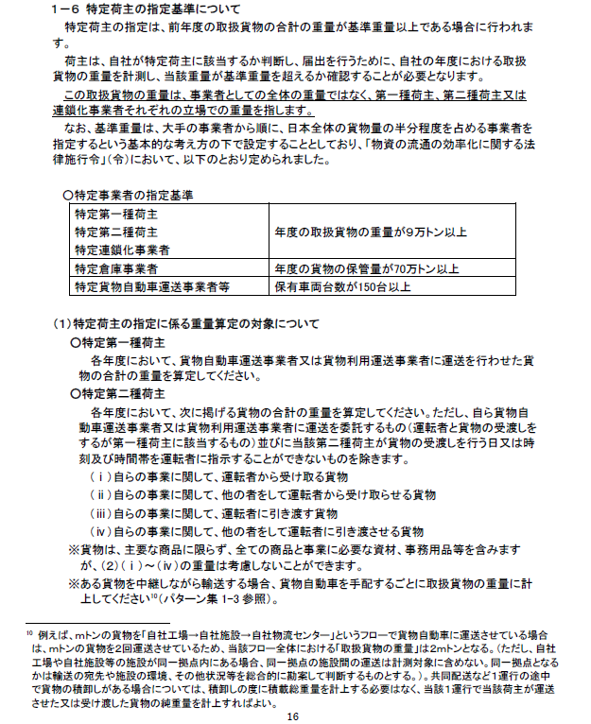

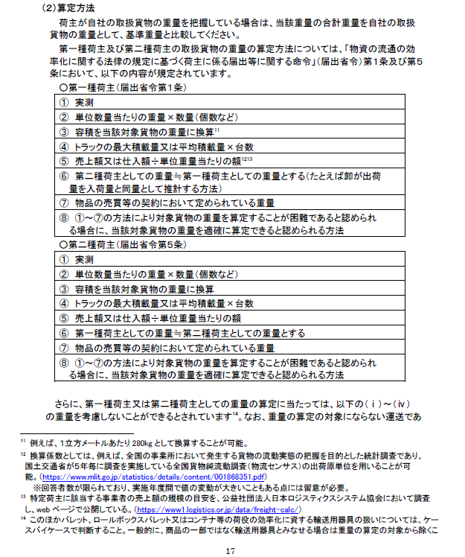

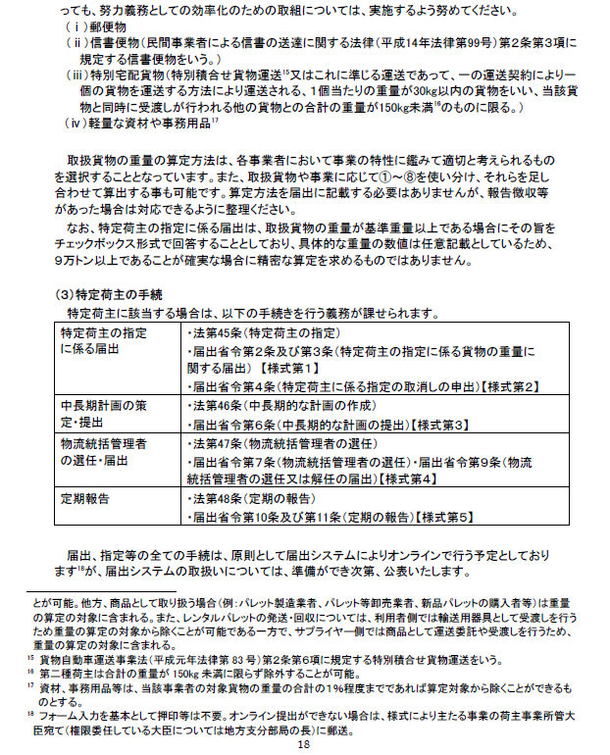

P.7
参考資料
← 表紙へもどる | 【2026年1月公開】

様々な算定方法のご紹介
■ 商品マスタに重量が紐づいている場合
・ 商品マスターデータベースの重量×店舗への出荷数量
・ 商品マスターデータベースの重量×各店舗の発注・納品データ
※ 商品マスタの重量データが正確であることが前提
■ 物流センター通過率が高く、出荷データを把握している場合
・ 物流センターの通過率が高い場合は、物流センターから出荷する物量＝受取る物量で換算する。
■ トンキロで算出する方法
・ 省エネ法／ホワイト物流宣言にて提出したトンキロより算出
・ トンキロ法で算出したトンキロ値から、走行距離、輸送回数(台数)、積載率を加味して算出
■ 容積トンで算出する方法
・ 1㎥（容積）あたりの平均重量で換算：かご車、トラック、コンテナ（容積トン）

